Raport
Imię i nazwisko | Artur Gmoch
Tytuł Projektu | Projekt QA na zaliczenie kursu GoIT
Link do dokumentacji | https://docs.google.com/spreadsheets/d/142uLph3ahdORQ-2q3kC1SgwVxa-NeoTXJ7m5UKQW0tc/edit#gid=0
Link do strony | https://kapusta-qa.netlify.app/transactions/expenses
Link do makiety | https://www.figma.com/file/m2DLMAhjLHuQOPuIdwnGAI/Kapusta?node-id=19401%3A155&t=dn4Wh7stnmkk3e2t-0
Ilość Test Caseów | 33
Wynik testów:
Pass | 19
Blocked | 2
Raport z wykonania 33 przypadków testowych
Fail | 14

Bug Report
Projekt: |  | Zadanie zaliczeniowe kursu QA GoIT, projekt aplikacji Kapusta
ID Buga: |  | 1 |  | Zgłaszający: | Artur Gmoch
Status Testu: |  | Fail |  | Przeglądarka: | Microsoft Edge Wersja 112.0.1722.64 (wersja 64-bitowa)
Moduł: |  | Autoryzacja Użytkownika |  | OS: | Windows 11
Podsumowanie: |  | Rejestracja błędnego użytkownika |  | Priority: | Wysoki
 |  |  |  | Ważność: | Critical
Opis: |  | Strona pozwoliła na zarejestrowanie użytkownika m@example.pl, który nie spełnia wymogów przynajmniej 2 znaków przed znakiem @ w mailu.

Warunki Wstępne: |  | Strona https://kapusta-qa.netlify.app/ musi się poprawnie załadować w przeglądarce

Zależności: |  | Brak
Kroki do wywołania błędy |  |  | Aktualny Rezultat |  |  | Oczekiwany Rezultat
1. Wpisać adres email zawierający tylko jeden znak przed @ o długości przynajmniej 10 znaków |  |  | System tworzy konto użytkownika o niespełniających wymagania loginie |  |  | System nie rejestruje użytkownika oraz wyświetla błąd informujący o blędnym loginie
2 Wpisać poprawne hasło
3 Kliknąć przycisk Registration

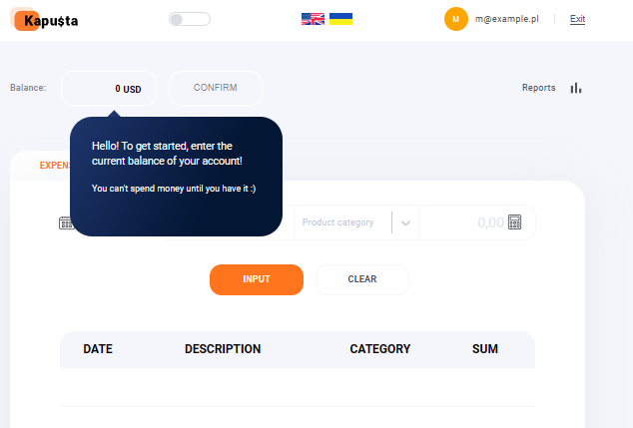 Załączniki:

Projekt: |  | Zadanie zaliczeniowe kursu QA GoIT, projekt aplikacji Kapusta
ID Buga: |  | 2 |  | Zgłaszający: | Artur Gmoch
Status Testu: |  | Fail |  | Przeglądarka: | Microsoft Edge Wersja 112.0.1722.64 (wersja 64-bitowa)
Moduł: |  | Autoryzacja Użytkownika |  | OS: | Windows 11
Podsumowanie: |  | Rejestracja błędnego użytkownika |  | Priority: | Wysoki
 |  |  |  | Ważność: | Critical
Opis: |  | Strona pozwoliła na zarejestrowanie użytkownika T1@a.com który nie spełnia wymogów przynajmniej 10 znaków w mailu.

Warunki Wstępne: |  | Strona https://kapusta-qa.netlify.app/ musi się poprawnie załadować w przeglądarce

Zależności: |  | Brak
Kroki do wywołania błędy |  |  | Aktualny Rezultat |  |  | Oczekiwany Rezultat
1. Wpisać adres email zawierający mniej niż 10 znaków |  |  | System tworzy konto użytkownika o niespełniających wymagania loginie |  |  | System nie rejestruje użytkownika oraz wyświetla błąd informujący o błędnym loginie
2 Wpisać poprawne hasło
3 Kliknąć przycisk Registration

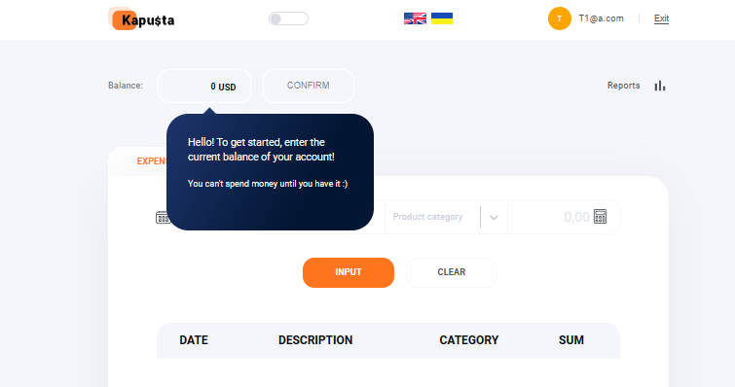 Załączniki:

Projekt: |  | Zadanie zaliczeniowe kursu QA GoIT, projekt aplikacji Kapusta
ID Buga: |  | 3 |  | Zgłaszający: | Artur Gmoch
Status Testu: |  | Fail |  | Przeglądarka: | Microsoft Edge Wersja 112.0.1722.64 (wersja 64-bitowa)
Moduł: |  | Autoryzacja Użytkownika |  | OS: | Windows 11
Podsumowanie: |  | Rejestracja błędnego użytkownika |  | Priority: | Wysoki
 |  |  |  | Ważność: | Critical
Opis: |  | Strona pozwoliła na zarejestrowanie użytkownika -Test1@example.com który nie spełnia wymagania aby adres email nie zaczynał się od myślnika.

Warunki Wstępne: |  | Strona https://kapusta-qa.netlify.app/ musi się poprawnie załadować w przeglądarce

Zależności: |  | Brak
Kroki do wywołania błędy |  |  | Aktualny Rezultat |  |  | Oczekiwany Rezultat
1. Wpisać adres email zaczynający się od znaku "-" |  |  | System tworzy konto użytkownika o niespełniających wymagania loginie |  |  | System nie rejestruje użytkownika oraz wyświetla błąd informujący o błędnym loginie
2 Wpisać poprawne hasło
3 Kliknąć przycisk Registration

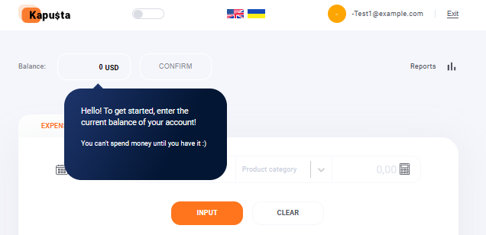 Załączniki:

Projekt: |  | Zadanie zaliczeniowe kursu QA GoIT, projekt aplikacji Kapusta
ID Buga: |  | 4 |  | Zgłaszający: | Artur Gmoch
Status Testu: |  | Fail |  | Przeglądarka: | Microsoft Edge Wersja 112.0.1722.64 (wersja 64-bitowa)
Moduł: |  | Autoryzacja Użytkownika |  | OS: | Windows 11
Podsumowanie: |  | Rejestracja użytkownika z znakiem _ w domenie |  | Priority: | Wysoki
 |  |  |  | Ważność: | Critical
Opis: |  | Strona nie pozwoliła na zarejestrowanie użytkownika Test1@exa_mple.com, który spełnia wymagania stawiane adresowi email w dokumentacji.

Warunki Wstępne: |  | Strona https://kapusta-qa.netlify.app/ musi się poprawnie załadować w przeglądarce

Zależności: |  | Brak
Kroki do wywołania błędy |  |  | Aktualny Rezultat |  |  | Oczekiwany Rezultat
1. Wpisać adres email posiadający znak "_" w nazwie domeny |  |  | System nie akceptuje takiego maila |  |  | System zgodnie z dokumentacja powinien zaakceptować maila z "_" w nazwie domeny
2 Wpisać poprawne hasło
3 Kliknąć przycisk Registration

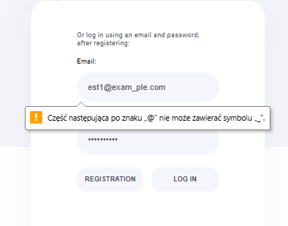 Załączniki:

Projekt: |  | Zadanie zaliczeniowe kursu QA GoIT, projekt aplikacji Kapusta
ID Buga: |  | 5 |  | Zgłaszający: | Artur Gmoch
Status Testu: |  | Fail |  | Przeglądarka: | Microsoft Edge Wersja 112.0.1722.64 (wersja 64-bitowa)
Moduł: |  | Autoryzacja Użytkownika |  | OS: | Windows 11
Podsumowanie: |  | Rejestracja użytkownika z hasłem ze znakiem specjalnym |  | Priority: | Wysoki
 |  |  |  | Ważność: | Critical
Opis: |  | Strona pozwoliła na zarejestrowanie użytkownika za pomocą hasła zawierającego znak specjalny "qwert123!".

Warunki Wstępne: |  | Strona https://kapusta-qa.netlify.app/ musi się poprawnie załadować w przeglądarce

Zależności: |  | Brak
Kroki do wywołania błędy |  |  | Aktualny Rezultat |  |  | Oczekiwany Rezultat
1. W polu Email wpisać poprawny adres email |  |  | System rejestruje użytkownika z hasłem w którym jest użyty znak specjalny |  |  | Zgodnie z dokumentacja hasło nie powinno zostać zaakceptowane
2 W polu password wpisać hasło zawierające znak specjalny
3 Kliknąć przycisk Registration

Załączniki:

Projekt: |  | Zadanie zaliczeniowe kursu QA GoIT, projekt aplikacji Kapusta
ID Buga: |  | 6 |  | Zgłaszający: | Artur Gmoch
Status Testu: |  | Fail |  | Przeglądarka: | Microsoft Edge Wersja 112.0.1722.64 (wersja 64-bitowa)
Moduł: |  | Autoryzacja Użytkownika |  | OS: | Windows 11
Podsumowanie: |  | Zalogowanie użytkownika z błędnym hasłem lub adresem email |  | Priority: | Niski
 |  |  |  | Ważność: | Trivial
Opis: |  | Próba zalogowania użytkownika za pomocą błędnych danych pokazuje komunikat błędu w złym miejscu.

Warunki Wstępne: |  | Strona https://kapusta-qa.netlify.app/ musi się poprawnie załadować w przeglądarce

Zależności: |  | Brak
Kroki do wywołania błędy |  |  | Aktualny Rezultat |  |  | Oczekiwany Rezultat
1. W polu Email wpisać poprawny adres email |  |  | System wyświetla informację o błędnie w prawym górnym rogu ekranu |  |  | System wyświetla informację o błędzie poniżej pola w którym uzupełnia się dane do logowania
2 W polu password wpisać hasło zawierające błąd
3 Kliknąć przycisk Log In

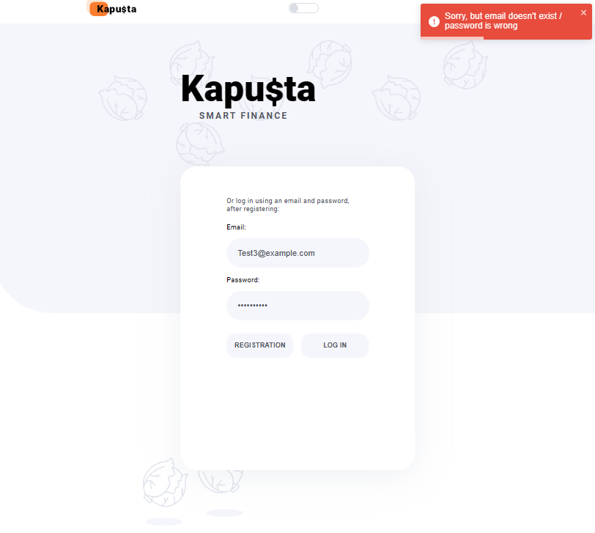 Załączniki:

Projekt: |  | Zadanie zaliczeniowe kursu QA GoIT, projekt aplikacji Kapusta
ID Buga: |  | 7 |  | Zgłaszający: | Artur Gmoch
Status Testu: |  | Blocked |  | Przeglądarka: | Microsoft Edge Wersja 112.0.1722.64 (wersja 64-bitowa)
Moduł: |  | Autoryzacja Użytkownika |  | OS: | Windows 11
Podsumowanie: |  | Rejestracja użytkownika kontem google |  | Priority: | Wysoki
 |  |  |  | Ważność: | Blocker
Opis: |  | Rejestracja za pomocą konta google nie jest możliwa do wykonania z powodu brakującego przycisku.

Warunki Wstępne: |  | Strona https://kapusta-qa.netlify.app/ musi się poprawnie załadować w przeglądarce

Zależności: |  | Brak
Kroki do wywołania błędy |  |  | Aktualny Rezultat |  |  | Oczekiwany Rezultat
 |  |  | Strona nie posiada przycisku odpowiedzialnego za funkcjonalność logowania za pomocą konta google |  |  | Przycisk Autoryzacji za pomocą konta Google powinien znajdować się nad polem Email

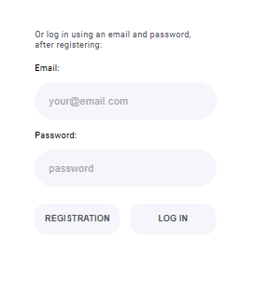 Załączniki:

Projekt: |  | Zadanie zaliczeniowe kursu QA GoIT, projekt aplikacji Kapusta
ID Buga: |  | 8 |  | Zgłaszający: | Artur Gmoch
Status Testu: |  | Fail |  | Przeglądarka: | Microsoft Edge Wersja 112.0.1722.64 (wersja 64-bitowa)
Moduł: |  | Autoryzacja Użytkownika |  | OS: | Windows 11
Podsumowanie: |  | Rejestracja użytkownika za pomocą błędnego adresu email |  | Priority: | Wysoki
 |  |  |  | Ważność: | Critical
Opis: |  | Rejestracja za pomocą adresu email zawierającego ponad 63 znaki .

Warunki Wstępne: |  | Strona https://kapusta-qa.netlify.app/ musi się poprawnie załadować w przeglądarce

Zależności: |  | Brak
Kroki do wywołania błędy |  |  | Aktualny Rezultat |  |  | Oczekiwany Rezultat
1. W polu Email wpisać adres email zawierający ponad 63 znaki |  |  | Strona pozwala zarejestrować użytkownika za pomocą adresu email powyżej 63 znaków |  |  | Strona powinna wyświetlić błąd informujący o zbyt długim adresie email
2 W polu password wpisać poprawne hasło
3 Kliknąć przycisk Registration

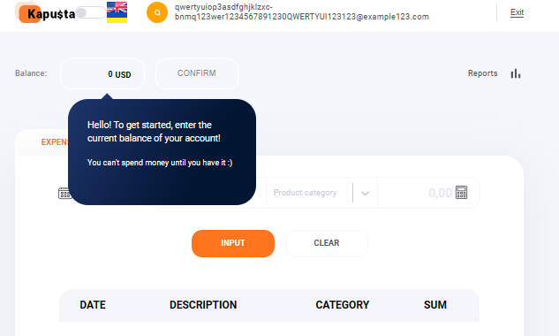 Załączniki:

Projekt: |  | Zadanie zaliczeniowe kursu QA GoIT, projekt aplikacji Kapusta
ID Buga: |  | 9 |  | Zgłaszający: | Artur Gmoch
Status Testu: |  | Fail |  | Przeglądarka: | Microsoft Edge Wersja 112.0.1722.64 (wersja 64-bitowa)
Moduł: |  | Strona Główna - Balance - zła waluta |  | OS: | Windows 11
Podsumowanie: |  | Waluta niezgodna z makietą |  | Priority: | Wysoki
 |  |  |  | Ważność: | Critical
Opis: |  | Strona używa waluty USD a matryca UAH

Warunki Wstępne: |  | Strona https://kapusta-qa.netlify.app/ musi się poprawnie załadować w przeglądarce

 |  | Zalogować się na konto przykładowego użytkownika

Zależności: |  | Brak
Kroki do wywołania błędy |  |  | Aktualny Rezultat |  |  | Oczekiwany Rezultat
 |  |  | Strona wyświetla transakcje w walucie USD |  |  | Strona powinna wyświetlać walutę UAH

 Załączniki:

Projekt: |  | Zadanie zaliczeniowe kursu QA GoIT, projekt aplikacji Kapusta
ID Buga: |  | 10 |  | Zgłaszający: | Artur Gmoch
Status Testu: |  | Fail |  | Przeglądarka: | Microsoft Edge Wersja 112.0.1722.64 (wersja 64-bitowa)
Moduł: |  | Strona Główna - Formularz transakcji Income |  | OS: | Windows 11
Podsumowanie: |  | Pola Category oraz kwoty zgłaszają błąd pomimo poprawnego wykonania funkcjonalności |  | Priority: | Niski
 |  |  |  | Ważność: | Minor
Opis: |  | Pola Category oraz kwoty zgłaszają błąd pomimo poprawnego wykonania akcji i dodania transakcji do listy

Warunki Wstępne: |  | Strona https://kapusta-qa.netlify.app/ musi się poprawnie załadować w przeglądarce

 |  | Zalogować się na konto przykładowego użytkownika

Zależności: |  | Brak
Kroki do wywołania błędy |  |  | Aktualny Rezultat |  |  | Oczekiwany Rezultat
1. Kliknąć zakładkę Income |  |  | Transakcja poprawnie dodaje się do historii transakcji, pojawia się błąd w polach Category oraz kwota |  |  | Transakcja poprawnie dodaje się do historii transakcji, pola zostają wyczyszczone
2. Uzupełnić pole Product description
3. Wybrać kategorię
4. Uzupełnić kwotę
5. Nacisnąć przycisk ENTER
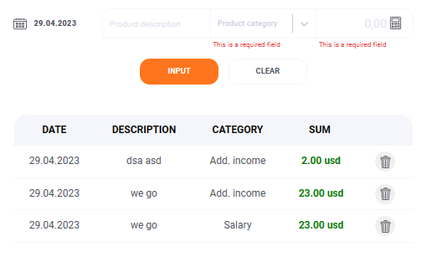 Załączniki:

Projekt: |  | Zadanie zaliczeniowe kursu QA GoIT, projekt aplikacji Kapusta
ID Buga: |  | 11 |  | Zgłaszający: | Artur Gmoch
Status Testu: |  | Fail |  | Przeglądarka: | Microsoft Edge Wersja 112.0.1722.64 (wersja 64-bitowa)
Moduł: |  | Strona Główna - Formularz transakcji Income |  | OS: | Windows 11
Podsumowanie: |  | Zbyt krótki opis transakcji jest akceptowany przez stronę |  | Priority: | Średni
 |  |  |  | Ważność: | Major
Opis: |  | W polu Product description można użyć opisu niezgodnego z wymaganiami zawartymi w specyfikacji odnośnie użycia minimum trzech znaków

Warunki Wstępne: |  | Strona https://kapusta-qa.netlify.app/ musi się poprawnie załadować w przeglądarce

 |  | Zalogować się na konto przykładowego użytkownika

Zależności: |  | Brak
Kroki do wywołania błędy |  |  | Aktualny Rezultat |  |  | Oczekiwany Rezultat
1. Kliknąć zakładkę Income |  |  | Transakcja poprawnie dodaje się do historii transakcji |  |  | Strona powinna wyświetlić błąd informujący o zbyt krótkim opisie transakcji
2. Uzupełnić pole Product description opisem transakcji poniżej 3 znaków
3. Wybrać kategorię
4. Uzupełnić kwotę
5. Nacisnąć przycisk ENTER
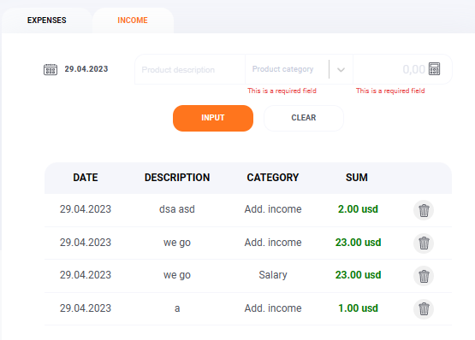 Załączniki:

Projekt: |  | Zadanie zaliczeniowe kursu QA GoIT, projekt aplikacji Kapusta
ID Buga: |  | 12 |  | Zgłaszający: | Artur Gmoch
Status Testu: |  | Fail |  | Przeglądarka: | Microsoft Edge Wersja 112.0.1722.64 (wersja 64-bitowa)
Moduł: |  | Strona Główna - Formularz transakcji Income |  | OS: | Windows 11
Podsumowanie: |  | Zbyt długi opis transakcji jest akceptowany przez stronę |  | Priority: | Średni
 |  |  |  | Ważność: | Major
Opis: |  | W polu Product description można użyć opisu niezgodnego z wymaganiami zawartymi w specyfikacji odnośnie użycia maksymalnie 20 znaków

Warunki Wstępne: |  | Strona https://kapusta-qa.netlify.app/ musi się poprawnie załadować w przeglądarce

 |  | Zalogować się na konto przykładowego użytkownika

Zależności: |  | Brak
Kroki do wywołania błędy |  |  | Aktualny Rezultat |  |  | Oczekiwany Rezultat
1. Kliknąć zakładkę Income |  |  | Transakcja poprawnie dodaje się do historii transakcji |  |  | Strona powinna wyświetlić błąd informujący o zbyt długim opisie transakcji
2. Uzupełnić pole Product description opisem transakcji powyżej 20 znaków
3. Wybrać kategorię
4. Uzupełnić kwotę
5. Nacisnąć przycisk ENTER
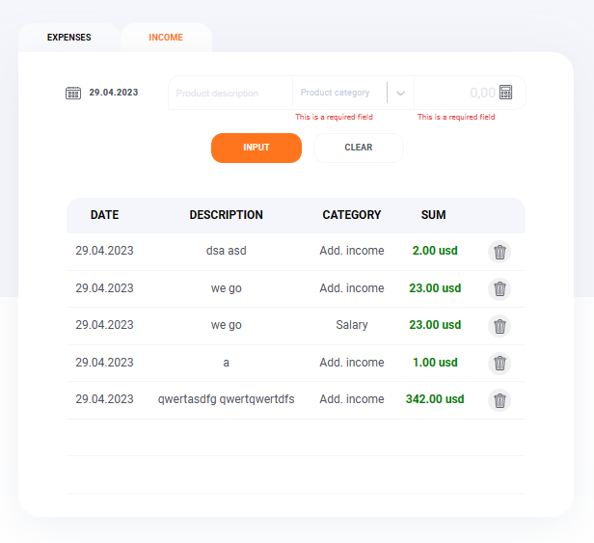 Załączniki:

ID Buga: |  | 13 |  | Zgłaszający: | Artur Gmoch
Status Testu: |  | Fail |  | Przeglądarka: | Microsoft Edge Wersja 112.0.1722.64 (wersja 64-bitowa)
Moduł: |  | Strona Główna - Formularz transakcji Income |  | OS: | Windows 11
Podsumowanie: |  | Brak możliwości dodania wartości po przecinku w polu kwoty |  | Priority: | Wysoki
 |  |  |  | Ważność: | Critical
Opis: |  | Pole kwoty przyjmuje jedynie wartości całkowite

Warunki Wstępne: |  | Strona https://kapusta-qa.netlify.app/ musi się poprawnie załadować w przeglądarce

 |  | Zalogować się na konto przykładowego użytkownika

Zależności: |  | Brak
Kroki do wywołania błędy |  |  | Aktualny Rezultat |  |  | Oczekiwany Rezultat
1. Kliknąć zakładkę Income |  |  | Pole kwoty przyjmuje jedynie wartości całkowite |  |  | Strona powinna przyjąć wartości do 2 miejsc po przecinku
2. Uzupełnić pole Product description opisem transakcji powyżej 20 znaków
3. Wybrać kategorię
4. Uzupełnić kwotę wartością po przecinku
5. Nacisnąć przycisk ENTER
Załączniki:

ID Buga: |  | 14 |  | Zgłaszający: | Artur Gmoch
Status Testu: |  | Fail |  | Przeglądarka: | Microsoft Edge Wersja 112.0.1722.64 (wersja 64-bitowa)
Moduł: |  | Strona Główna - Formularz transakcji Income |  | OS: | Windows 11
Podsumowanie: |  | Strona umożliwia dodawanie transakcji z przyszła datą |  | Priority: | Wysoki
 |  |  |  | Ważność: | Minor
Opis: |  | Strona umożliwia dodawanie transakcji z przyszła datą

Warunki Wstępne: |  | Strona https://kapusta-qa.netlify.app/ musi się poprawnie załadować w przeglądarce

 |  | Zalogować się na konto przykładowego użytkownika

Zależności: |  | Brak
Kroki do wywołania błędy |  |  | Aktualny Rezultat |  |  | Oczekiwany Rezultat
1. Kliknąć zakładkę Income |  |  | Strona pozwala na dodawanie transakcji w przyszłości |  |  | Strona powinna zgłosić błąd daty i zezwalać jedynie na transakcje z datą dzisiejsza lub wcześniejszą
2. Uzupełnić pola opisu produktu, kwoty oraz kategorii
3. Wybrać przyszłą datę z formularza
4. Nacisnąć przycisk ENTER
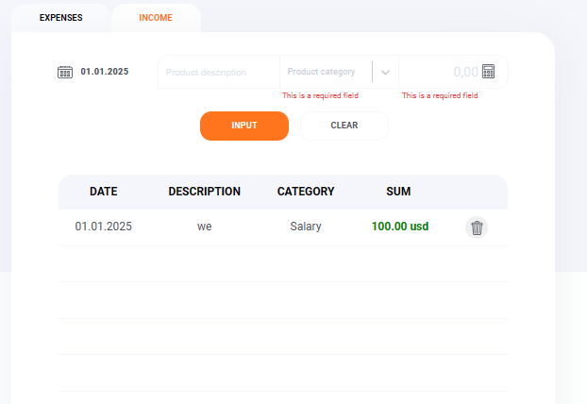 Załączniki:

ID Buga: |  | 15 |  | Zgłaszający: | Artur Gmoch
Status Testu: |  | Fail |  | Przeglądarka: | Microsoft Edge Wersja 112.0.1722.64 (wersja 64-bitowa)
Moduł: |  | Strona Główna - Formularz transakcji Income |  | OS: | Windows 11
Podsumowanie: |  | Strona nie wyświetla paska przewijania |  | Priority: | Wysoki
 |  |  |  | Ważność: | Blocker
Opis: |  | Pomimo zapełnienia pola transakcji nie wyświetla się pasek przewijania, a dodatkowe transakcje pojawiają się poniżej graficznego końca tabeli

Warunki Wstępne: |  | Strona https://kapusta-qa.netlify.app/ musi się poprawnie załadować w przeglądarce

 |  | Zalogować się na konto przykładowego użytkownika

Zależności: |  | Brak
Kroki do wywołania błędy |  |  | Aktualny Rezultat |  |  | Oczekiwany Rezultat
1. Kliknąć zakładkę Income |  |  | Strona wyświetla kolejne transakcje po zapełnieniu listy poza obszarem tabeli, pasek odpowiedzialny za przewijanie nie wyświetla się |  |  | Strona powinna w przypadku wypełnienia historii transakcji wyświetlić pasek przewijania i nie zezwalać aby dodatkowe transakcje przekraczały wyznaczoną dla nich strefę
2. Dodawać transakcje aż do momentu zapełnienia listy

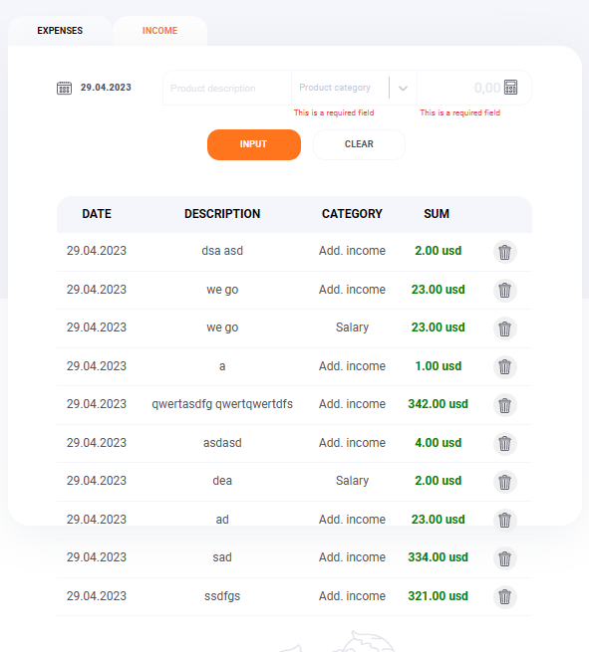 Załączniki:

ID Buga: |  | 16 |  | Zgłaszający: | Artur Gmoch
Status Testu: |  | Fail |  | Przeglądarka: | Microsoft Edge Wersja 112.0.1722.64 (wersja 64-bitowa)
Moduł: |  | Strona Główna - Balance |  | OS: | Windows 11
Podsumowanie: |  | Dodawanie pierwszej wartości do Balance po pierwszym zalogowaniu |  | Priority: | Wysoki
 |  |  |  | Ważność: | Blocker
Opis: |  | Pierwsza kwota którą użytkownik chce zasilić Saldo swojego konta powinna być akceptowana przyciskiem INPUT a nie Confirm

Warunki Wstępne: |  | Strona https://kapusta-qa.netlify.app/ musi się poprawnie załadować w przeglądarce

 |  | Zalogować się na konto przykładowego użytkownika

Zależności: |  | Brak
Kroki do wywołania błędy |  |  | Aktualny Rezultat |  |  | Oczekiwany Rezultat
1. Uzupełnić kwotę w zakładce Balance poprawną wartością (minimum 1) |  |  | Strona nie reaguje |  |  | Strona powinna przyjąć wpisaną wartość i zasilić nią konto
2. Nacisnąć przycisk INPUT

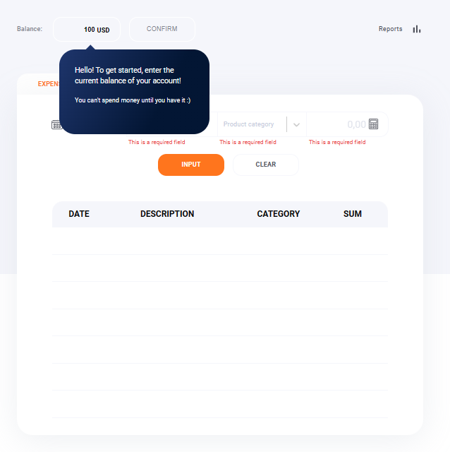 Załączniki:
Uwagi: | Aktualnie funkcjonalność opisaną w specyfikacji przycisku INPUT wykonuje przycisk Confirm, a operacje przycisku Enter(działającego jedynie z klawiatury) wykonuje przycisk INPUT

Projekt: |  | Zadanie zaliczeniowe kursu QA GoIT, projekt aplikacji Kapusta
ID Buga: |  | 17 |  | Zgłaszający: | Artur Gmoch
Status Testu: |  | Fail |  | Przeglądarka: | Microsoft Edge Wersja 112.0.1722.64 (wersja 64-bitowa)
Moduł: |  | Strona Główna - Formularz transakcji Expenses |  | OS: | Windows 11
Podsumowanie: |  | Pola Category oraz kwoty zgłaszają błąd pomimo poprawnego wykonania funkcjonalności |  | Priority: | Niski
 |  |  |  | Ważność: | Minor
Opis: |  | Pola Category oraz kwoty zgłaszają błąd pomimo poprawnego wykonania akcji i dodania transakcji do listy

Warunki Wstępne: |  | Strona https://kapusta-qa.netlify.app/ musi się poprawnie załadować w przeglądarce

 |  | Zalogować się na konto przykładowego użytkownika

Zależności: |  | Brak
Kroki do wywołania błędy |  |  | Aktualny Rezultat |  |  | Oczekiwany Rezultat
1. Uzupełnić pole Product description |  |  | Transakcja poprawnie dodaje się do historii transakcji, pojawia się błąd w polach Category oraz kwota |  |  | Transakcja poprawnie dodaje się do historii transakcji, pola zostają wyczyszczone
2. Wybrać kategorię
3. Uzupełnić kwotę
4. Nacisnąć przycisk ENTER
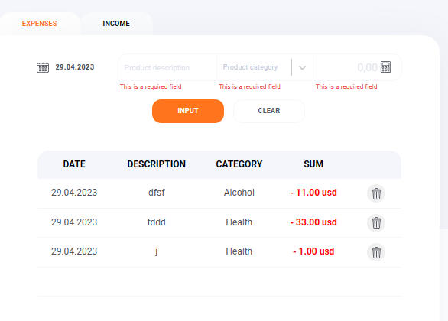 Załączniki:

Projekt: |  | Zadanie zaliczeniowe kursu QA GoIT, projekt aplikacji Kapusta
ID Buga: |  | 18 |  | Zgłaszający: | Artur Gmoch
Status Testu: |  | Fail |  | Przeglądarka: | Microsoft Edge Wersja 112.0.1722.64 (wersja 64-bitowa)
Moduł: |  | Strona Główna - Formularz transakcji Expenses |  | OS: | Windows 11
Podsumowanie: |  | Zbyt krótki opis transakcji jest akceptowany przez stronę |  | Priority: | Średni
 |  |  |  | Ważność: | Major
Opis: |  | W polu Product description można użyć opisu niezgodnego z wymaganiami zawartymi w specyfikacji odnośnie użycia minimum trzech znaków

Warunki Wstępne: |  | Strona https://kapusta-qa.netlify.app/ musi się poprawnie załadować w przeglądarce

 |  | Zalogować się na konto przykładowego użytkownika

Zależności: |  | Brak
Kroki do wywołania błędy |  |  | Aktualny Rezultat |  |  | Oczekiwany Rezultat
1. Uzupełnić pole Product description opisem transakcji poniżej 3 znaków |  |  | Transakcja poprawnie dodaje się do historii transakcji |  |  | Strona powinna wyświetlić błąd informujący o zbyt krótkim opisie transakcji
2. Wybrać kategorię
3. Uzupełnić kwotę
4. Nacisnąć przycisk Enter

Załączniki:

Projekt: |  | Zadanie zaliczeniowe kursu QA GoIT, projekt aplikacji Kapusta
ID Buga: |  | 19 |  | Zgłaszający: | Artur Gmoch
Status Testu: |  | Fail |  | Przeglądarka: | Microsoft Edge Wersja 112.0.1722.64 (wersja 64-bitowa)
Moduł: |  | Strona Główna - Formularz transakcji Expenses |  | OS: | Windows 11
Podsumowanie: |  | Zbyt długi opis transakcji jest akceptowany przez stronę |  | Priority: | Średni
 |  |  |  | Ważność: | Major
Opis: |  | W polu Product description można użyć opisu niezgodnego z wymaganiami zawartymi w specyfikacji odnośnie użycia maksymalnie 20 znaków

Warunki Wstępne: |  | Strona https://kapusta-qa.netlify.app/ musi się poprawnie załadować w przeglądarce

 |  | Zalogować się na konto przykładowego użytkownika

Zależności: |  | Brak
Kroki do wywołania błędy |  |  | Aktualny Rezultat |  |  | Oczekiwany Rezultat
1. Uzupełnić pole Product description opisem transakcji powyżej 20 znaków |  |  | Transakcja poprawnie dodaje się do historii transakcji |  |  | Strona powinna wyświetlić błąd informujący o zbyt długim opisie transakcji
2. Wybrać Kategorię
3. Uzupełnić kwotę
4. Nacisnąć przycisk Enter

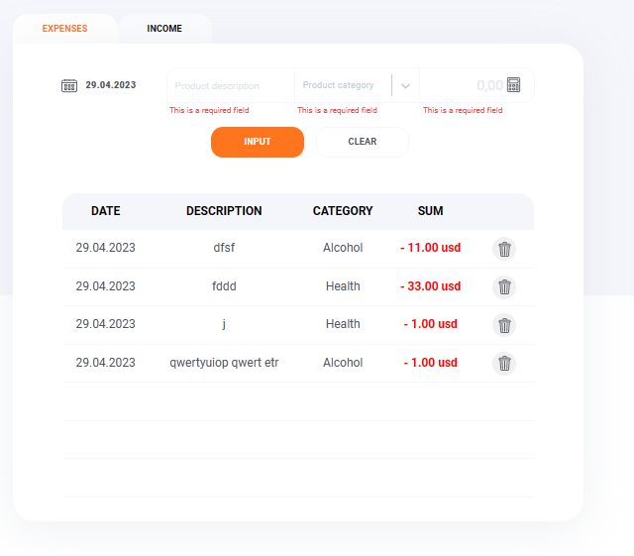 Załączniki:

ID Buga: |  | 20 |  | Zgłaszający: | Artur Gmoch
Status Testu: |  | Fail |  | Przeglądarka: | Microsoft Edge Wersja 112.0.1722.64 (wersja 64-bitowa)
Moduł: |  | Strona Główna - Formularz transakcji Income |  | OS: | Windows 11
Podsumowanie: |  | Brak możliwości dodania wartości po przecinku w polu kwoty |  | Priority: | Wysoki, Średni, Niski
 |  |  |  | Ważność: | Trivial,Minor,Major,Critical,Blocker
Opis: |  | Pole kwoty przyjmuje jedynie wartości całkowite

Warunki Wstępne: |  | Strona https://kapusta-qa.netlify.app/ musi się poprawnie załadować w przeglądarce

 |  | Zalogować się na konto przykładowego użytkownika

Zależności: |  | Brak
Kroki do wywołania błędy |  |  | Aktualny Rezultat |  |  | Oczekiwany Rezultat
1. Uzupełnić pole Product description opisem transakcji powyżej 20 znaków |  |  | Pole kwoty przyjmuje jedynie wartości całkowite |  |  | Strona powinna przyjąć wartości do 2 miejsc po przecinku
2. Wybrać kategorię
3. Uzupełnić pole kwoty wartością po przecinku
4. Nacisnąć przycisk Enter

Załączniki:

ID Buga: |  | 21 |  | Zgłaszający: | Artur Gmoch
Status Testu: |  | Fail |  | Przeglądarka: | Microsoft Edge Wersja 112.0.1722.64 (wersja 64-bitowa)
Moduł: |  | Strona Główna - Formularz transakcji Expenses |  | OS: | Windows 11
Podsumowanie: |  | Strona umożliwia dodawanie transakcji z przyszła datą |  | Priority: | Średni
 |  |  |  | Ważność: | Major
Opis: |  | Strona umożliwia dodawanie transakcji z przyszła datą

Warunki Wstępne: |  | Strona https://kapusta-qa.netlify.app/ musi się poprawnie załadować w przeglądarce

 |  | Zalogować się na konto przykładowego użytkownika

Zależności: |  | Brak
Kroki do wywołania błędy |  |  | Aktualny Rezultat |  |  | Oczekiwany Rezultat
1. Uzupełnić pola opisu produktu, kwoty oraz kategorii |  |  | Strona pozwala na dodawanie transakcji w przyszłości |  |  | Strona powinna zgłosić błąd daty i zezwalać jedynie na transakcje z datą dzisiejsza lub wcześniejszą
2. Wybrać przyszłą datę z formularza
3. Nacisnąć przycisk ENTER

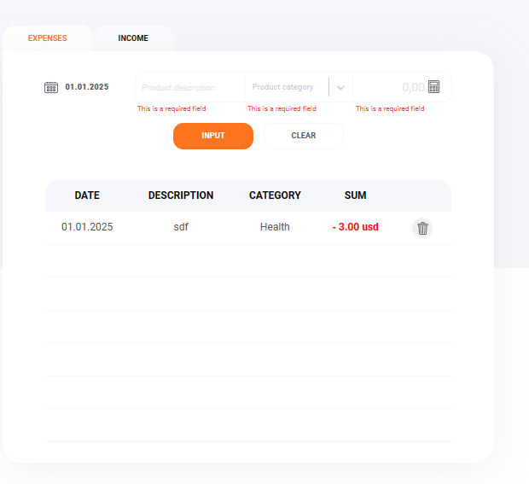 Załączniki:

ID Buga: |  | 22 |  | Zgłaszający: | Artur Gmoch
Status Testu: |  | Fail |  | Przeglądarka: | Microsoft Edge Wersja 112.0.1722.64 (wersja 64-bitowa)
Moduł: |  | Strona Główna - Formularz transakcji Expenses |  | OS: | Windows 11
Podsumowanie: |  | Strona nie wyświetla paska przewijania |  | Priority: | Wysoki
 |  |  |  | Ważność: | Blocker
Opis: |  | Pomimo zapełnienia pola transakcji nie wyświetla się pasek przewijania, a dodatkowe transakcje pojawiają się poniżej graficznego końca tabeli

Warunki Wstępne: |  | Strona https://kapusta-qa.netlify.app/ musi się poprawnie załadować w przeglądarce

 |  | Zalogować się na konto przykładowego użytkownika

Zależności: |  | Brak
Kroki do wywołania błędy |  |  | Aktualny Rezultat |  |  | Oczekiwany Rezultat
1. Dodawać transakcje aż do momentu zapełnienia listy |  |  | Strona wyświetla kolejne transakcje po zapełnieniu listy poza obszarem tabeli, pasek odpowiedzialny za przewijanie nie wyświetla się |  |  | Strona powinna w przypadku wypełnienia historii transakcji wyświetlić pasek przewijania i nie zezwalać aby dodatkowe transakcje przekraczały wyznaczoną dla nich strefę

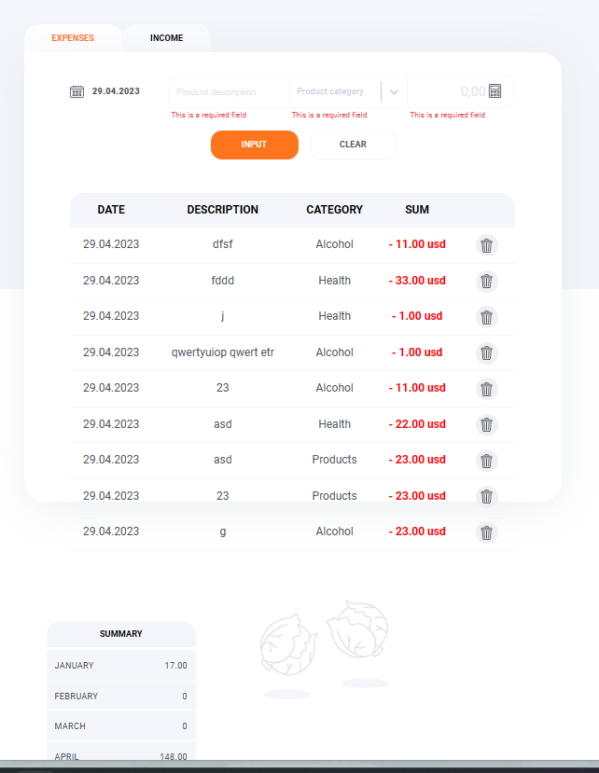 Załączniki:

ID Buga: |  | 23 |  | Zgłaszający: | Artur Gmoch
Status Testu: |  | Fail |  | Przeglądarka: | Microsoft Edge Wersja 112.0.1722.64 (wersja 64-bitowa)
Moduł: |  | Strona Główna - Formularz transakcji Expenses oraz income |  | OS: | Windows 11
Podsumowanie: |  | Strona w polu opisu produktu przyjmuje znaki specjalne oraz cyfry |  | Priority: | Średni
 |  |  |  | Ważność: | Major
Opis: |  | Strona w polu opisu produktu przyjmuje znaki specjalne oraz cyfry

Warunki Wstępne: |  | Strona https://kapusta-qa.netlify.app/ musi się poprawnie załadować w przeglądarce

 |  | Zalogować się na konto przykładowego użytkownika

Zależności: |  | Brak
Kroki do wywołania błędy |  |  | Aktualny Rezultat |  |  | Oczekiwany Rezultat
1. Dodaj transakcję opisaną za pomocą znaku specjalnego lub cyfry |  |  | Strona akceptuje zarówno znaki specjalne jak i cyfry w polu product Description |  |  | Pole powinno akceptować jedynie litery oraz spacje

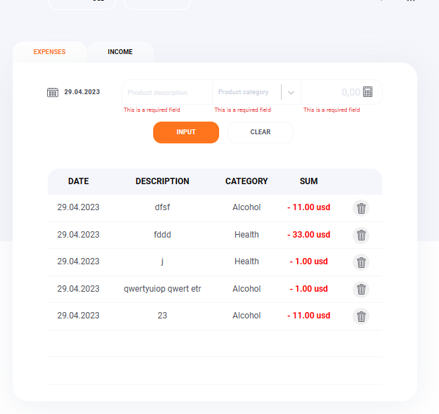 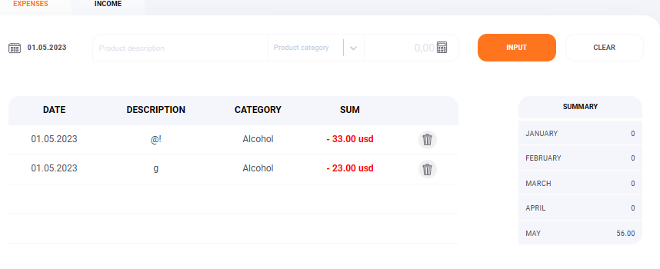 Załączniki:

ID Buga: |  | 24 |  | Zgłaszający: | Artur Gmoch
Status Testu: |  | Fail |  | Przeglądarka: | Microsoft Edge Wersja 112.0.1722.64 (wersja 64-bitowa)
Moduł: |  | Strona Główna - Formularz transakcji Expenses oraz income |  | OS: | Windows 11
Podsumowanie: |  | Strona podczas usuwania transakcji za pomocą ikony Kosza nie wyświetla komunikatu |  | Priority: | Wysoki
 |  |  |  | Ważność: | Major
Opis: |  | Strona podczas usuwania transakcji za pomocą ikony Kosza nie wyświetla komunikatu w przeglądarce Micsoroft Edge

Warunki Wstępne: |  | Strona https://kapusta-qa.netlify.app/ musi się poprawnie załadować w przeglądarce

 |  | Zalogować się na konto przykładowego użytkownika na którego koncie wykonywane były jakieś transakcje

Zależności: |  | Brak
Kroki do wywołania błędy |  |  | Aktualny Rezultat |  |  | Oczekiwany Rezultat
1. Kliknąć ikonę Kosza przy transakcji w zakładce Income lub Expenses |  |  | Strona od razu usuwa wybraną transakcję |  |  | Powinno pojawić się okno pytające użytkownika czy na pewno chce usunąć wybraną transakcje

Załączniki:

ID Buga: |  | 25 |  | Zgłaszający: | Artur Gmoch
Status Testu: |  | Fail |  | Przeglądarka: | Microsoft Edge Wersja 112.0.1722.64 (wersja 64-bitowa)
Moduł: |  | Strona Główna - Nawigacja |  | OS: | Windows 11
Podsumowanie: |  | Podczas powrotu na stronę główną z zakładki Reports wyświetla się błędny komunikat |  | Priority: | Wysoki
 |  |  |  | Ważność:
Opis: |  | Podczas powrotu na stronę główną z zakładki Reports wyświetla się komunikat witający nowego użytkownika

Warunki Wstępne: |  | Strona https://kapusta-qa.netlify.app/ musi się poprawnie załadować w przeglądarce

 |  | Zalogować się na konto przykładowego użytkownika na którego koncie wykonywane były jakieś transakcje

Zależności: |  | Brak
Kroki do wywołania błędy |  |  | Aktualny Rezultat |  |  | Oczekiwany Rezultat
1. Wejdź w zakładkę Reports |  |  | Aplikacja wraca do strony głównej i wyświetla napis "Hello!...." |  |  | Strona powinna wrócić do strony głównej i nie wyświetlać komunikatu
2. Kliknij strzałkę w lewo koło napisu Main page

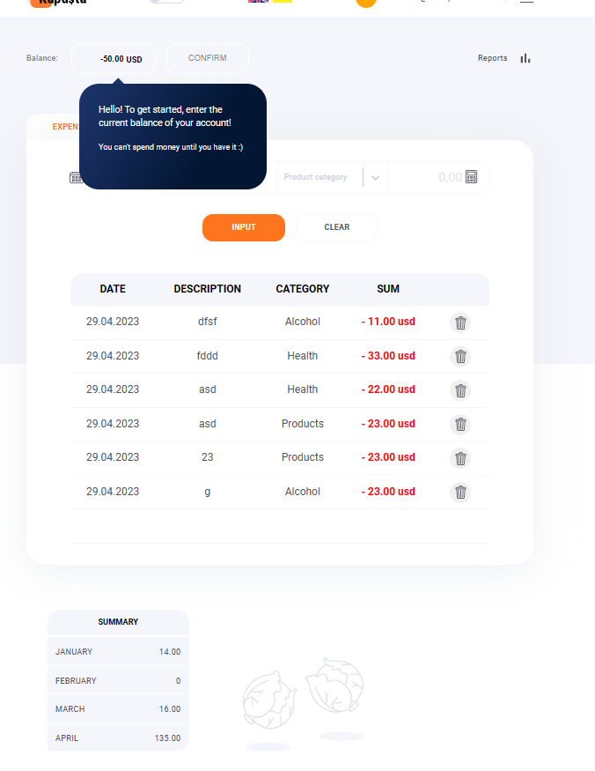 Załączniki:

ID Buga: |  | 26 |  | Zgłaszający: | Artur Gmoch
Status Testu: |  | Fail |  | Przeglądarka: | Microsoft Edge Wersja 112.0.1722.64 (wersja 64-bitowa)
Moduł: |  | Nagłówek |  | OS: | Windows 11
Podsumowanie: |  | Błędnie wyświetlane treści nagłówka |  | Priority: | Wysoki
 |  |  |  | Ważność: | Trivial
Opis: |  | Po zalogowaniu na nagłówku wyświetlają się treści niezgodne ze specyfikacją

Warunki Wstępne: |  | Strona https://kapusta-qa.netlify.app/ musi się poprawnie załadować w przeglądarce

 |  | Zalogować się na konto przykładowego użytkownika

Zależności: |  | Brak
Kroki do wywołania błędy |  |  | Aktualny Rezultat |  |  | Oczekiwany Rezultat
 |  |  | Po zalogowaniu się na konto na nagłówku wyświetlają się dodatkowe przyciski pozwalające na zamianę języka oraz wyglądu strony na tryb ciemny, są one błędnie skalowane w przypadku pracy z długim loginem lub w oknie |  |  | Nagłówek powinien posiadać jedynie przycisk loga programu Kapusta, Pierwszą literę Loginu w kółku oraz mail i przycisk odpowiedzialny za wylogowanie się

Załączniki:

